データ取込
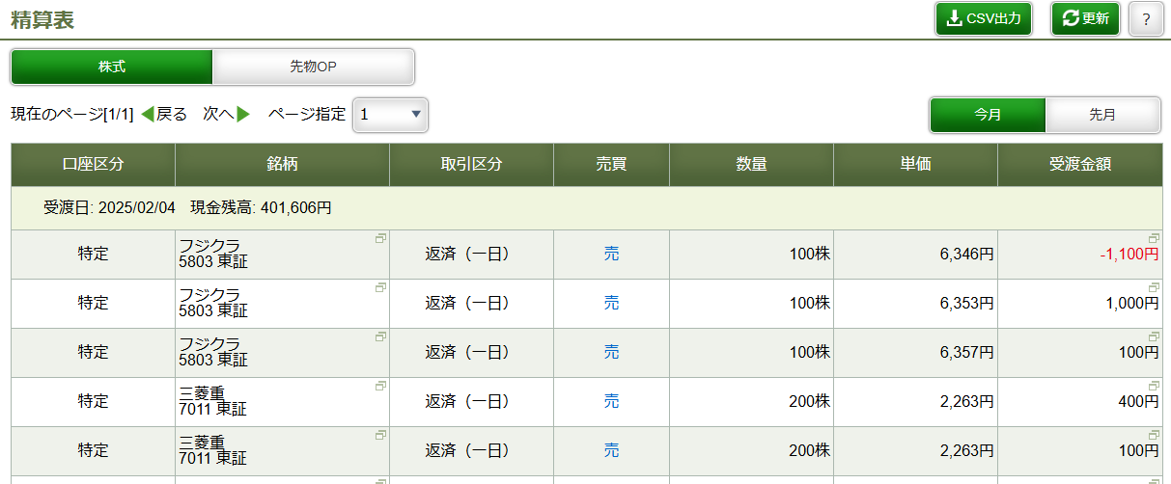
データの取り込み方
松井の「取引履歴」からデータをダウンロード
①受渡日はノックを始めた日を設定
②取引区分は「返済」を設定
③「実行」をクリックしてデータを更新
④更新後に「CSV出力」でダウンロードしたファイルをExcelと同じフォルダに「10K_TradingHistory.csv」で保存する
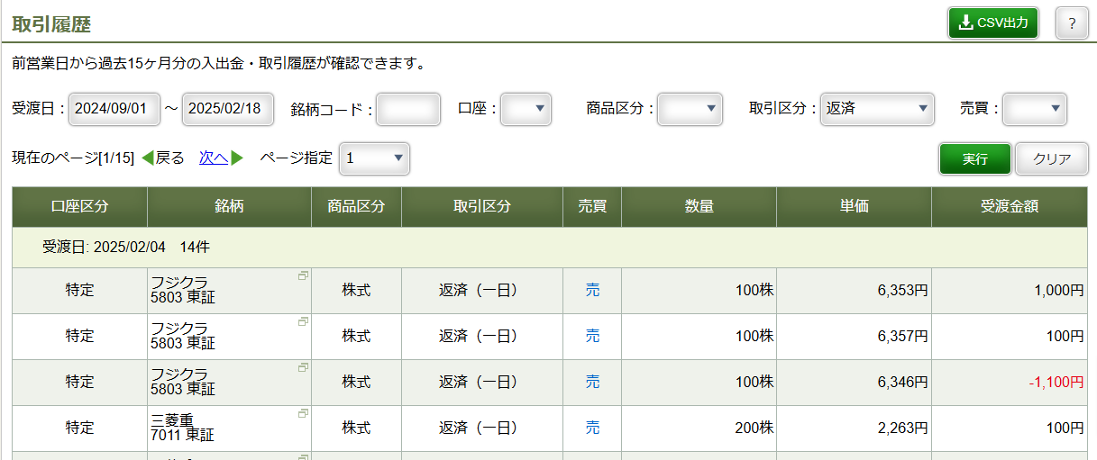
④

①
②

③

①
松井の「精算表」からデータをダウンロード
①「CSV出力」をクリックしてデータをダウンロードし、Excelと同じフォルダに「CurrentSettlement.csv」の名前で保存する

